关系图
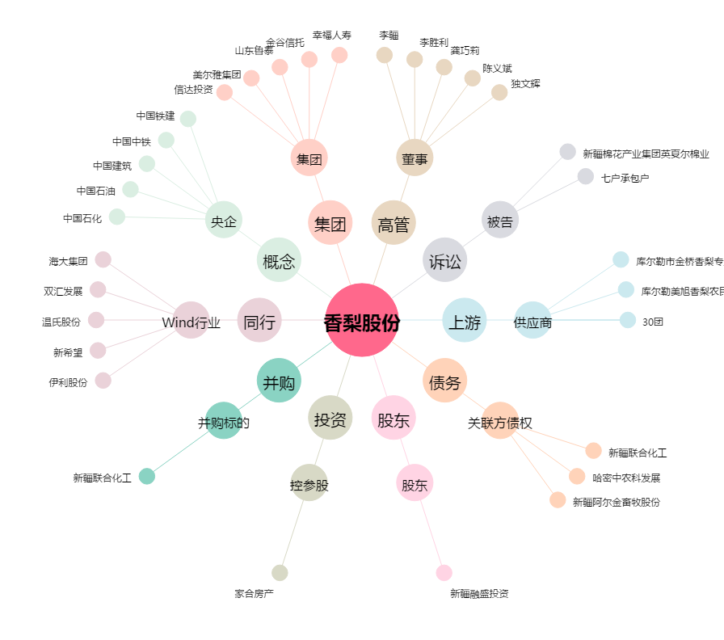
香梨股份[600506.SH] - 关系概览图

